T-1
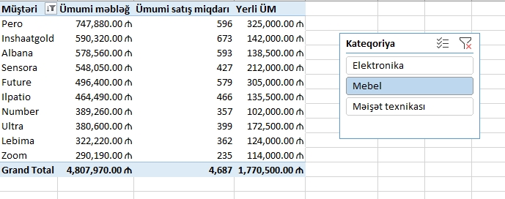
Data model yaradın.
Dax funksiyalarından və Pivot Table-dan istifadə edərək:
- Satış cədvəlinə Məhsulun qiyməti sütununu əlavə edin.
- Yaradılmış sütundan istifadə edərək ümumi məbləği hesablayın
- Ümumi Satış miqdarını tapın
- Yerli məhsulların ümumi məbləğini tapın.
- Yaradılmış ölçüləri Pivot Table-da Müştərilər üzrə göstərin
- Ümumi məbləğə görə ən yaxşı 10 müştərini saxlayın
- Kateqoriya üzrə silcer (Mebel seçilsin) yaradın.

